상품제안서
테리노 항공 쿠션담요 | 상품코드: S43570

 |  |  |  |  |  |  | 02-713-8555 | www.synergygift.co.kr
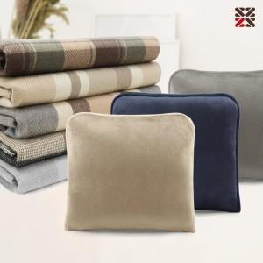

【상세/제작정보】 | <p><span style="font-size: 14pt;">※ 자수인쇄 디자인 난이도에 따라서 인쇄비 편차 발생 됩니다.</span></p>

【인쇄/포장옵션】 | 실크, 자수 / OPP(비닐)

【공급단가】 | 수량 | 50~ | 200~ | 500~ | 1,000~ | 3,000~
*VAT별도 | 단가 | 14,300원 | 13,530원 | 12,870원 | 12,540원 | 12,320원

【상품 URL】 | https://www.synergygift.co.kr:443/src/goods_detail.php?gdno=43570

